Azureポータルの使い方
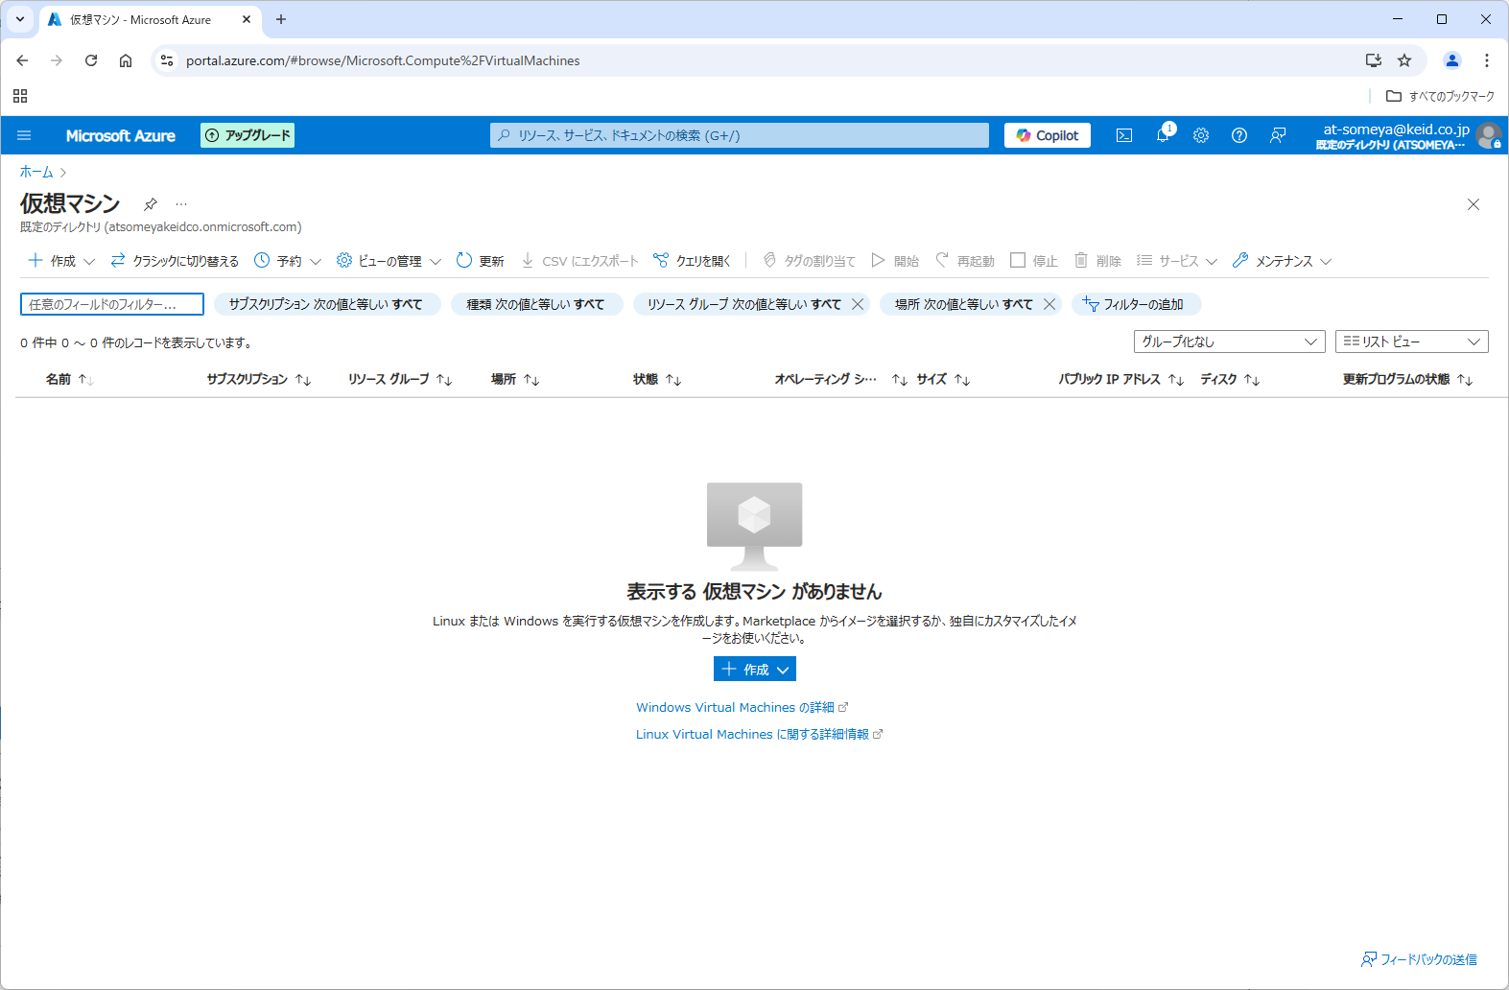
1.ホーム画面
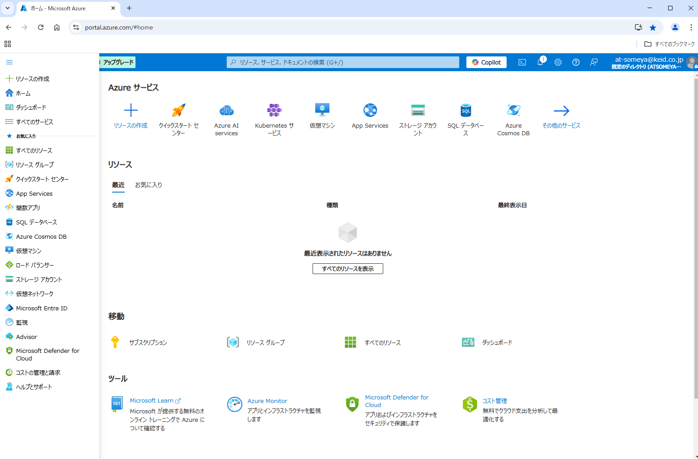

2.すべてのリソース
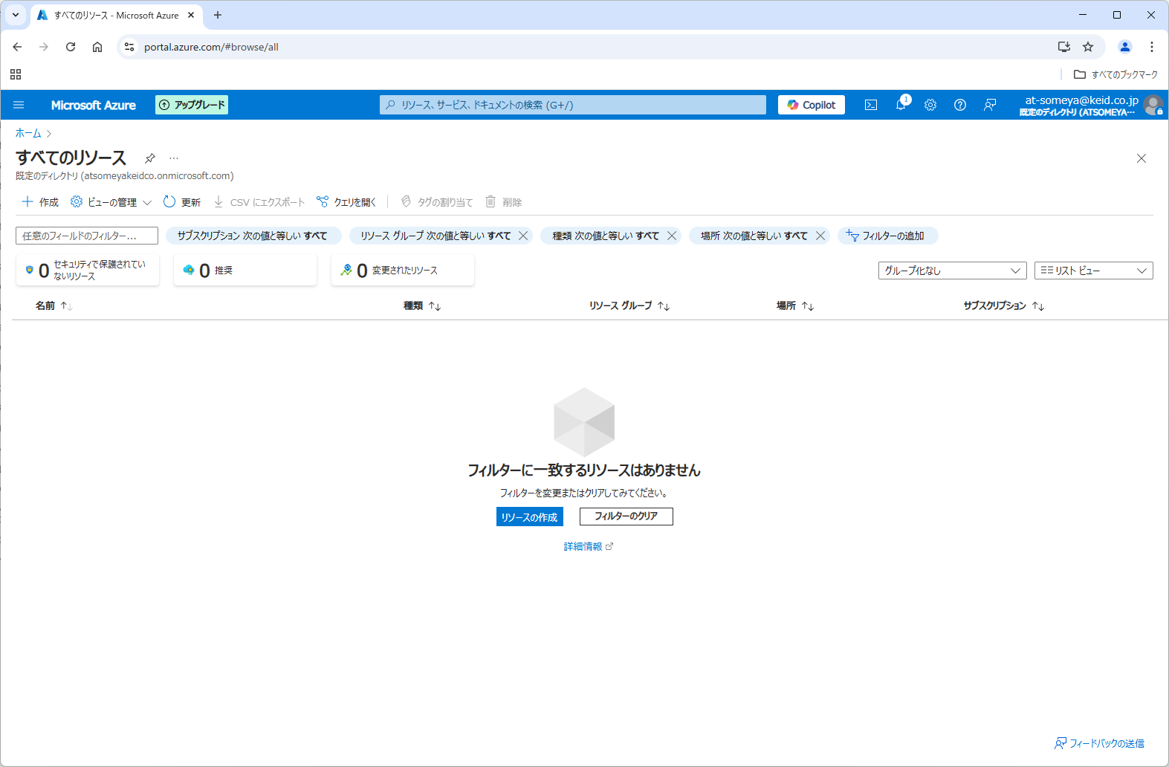

3.リソースグループ
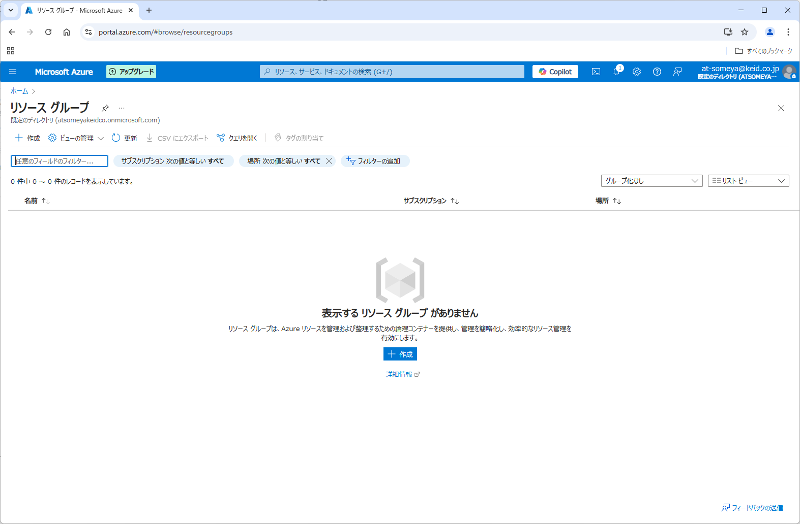

4.仮想マシン

仮想マシン(VM)
仮想マシン(Linux)を作成
URL : | https://portal.azure.com/#browse/Microsoft.Compute%2FVirtualMachines
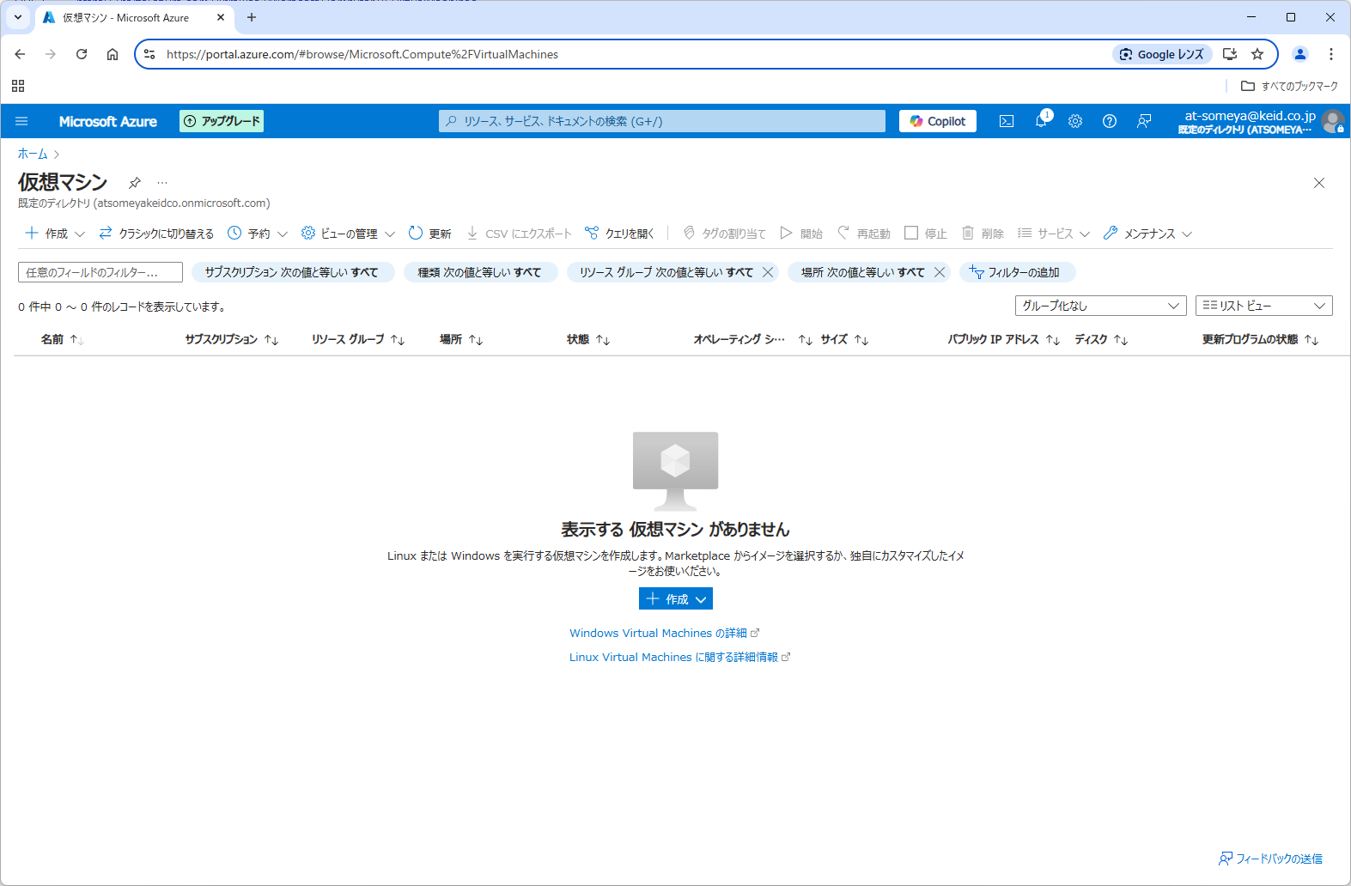

仮想マシンの作成

 |  |  |  |  |  | サービス名+(誕生日+1)

ディスクの設定

 |  |  |  |  |  | OSディスクの種類がデフォだと高いやつになっている

ネットワークインターフェイス
 |  |  |  | 念のためチェックしておく

管理

作成中の様子
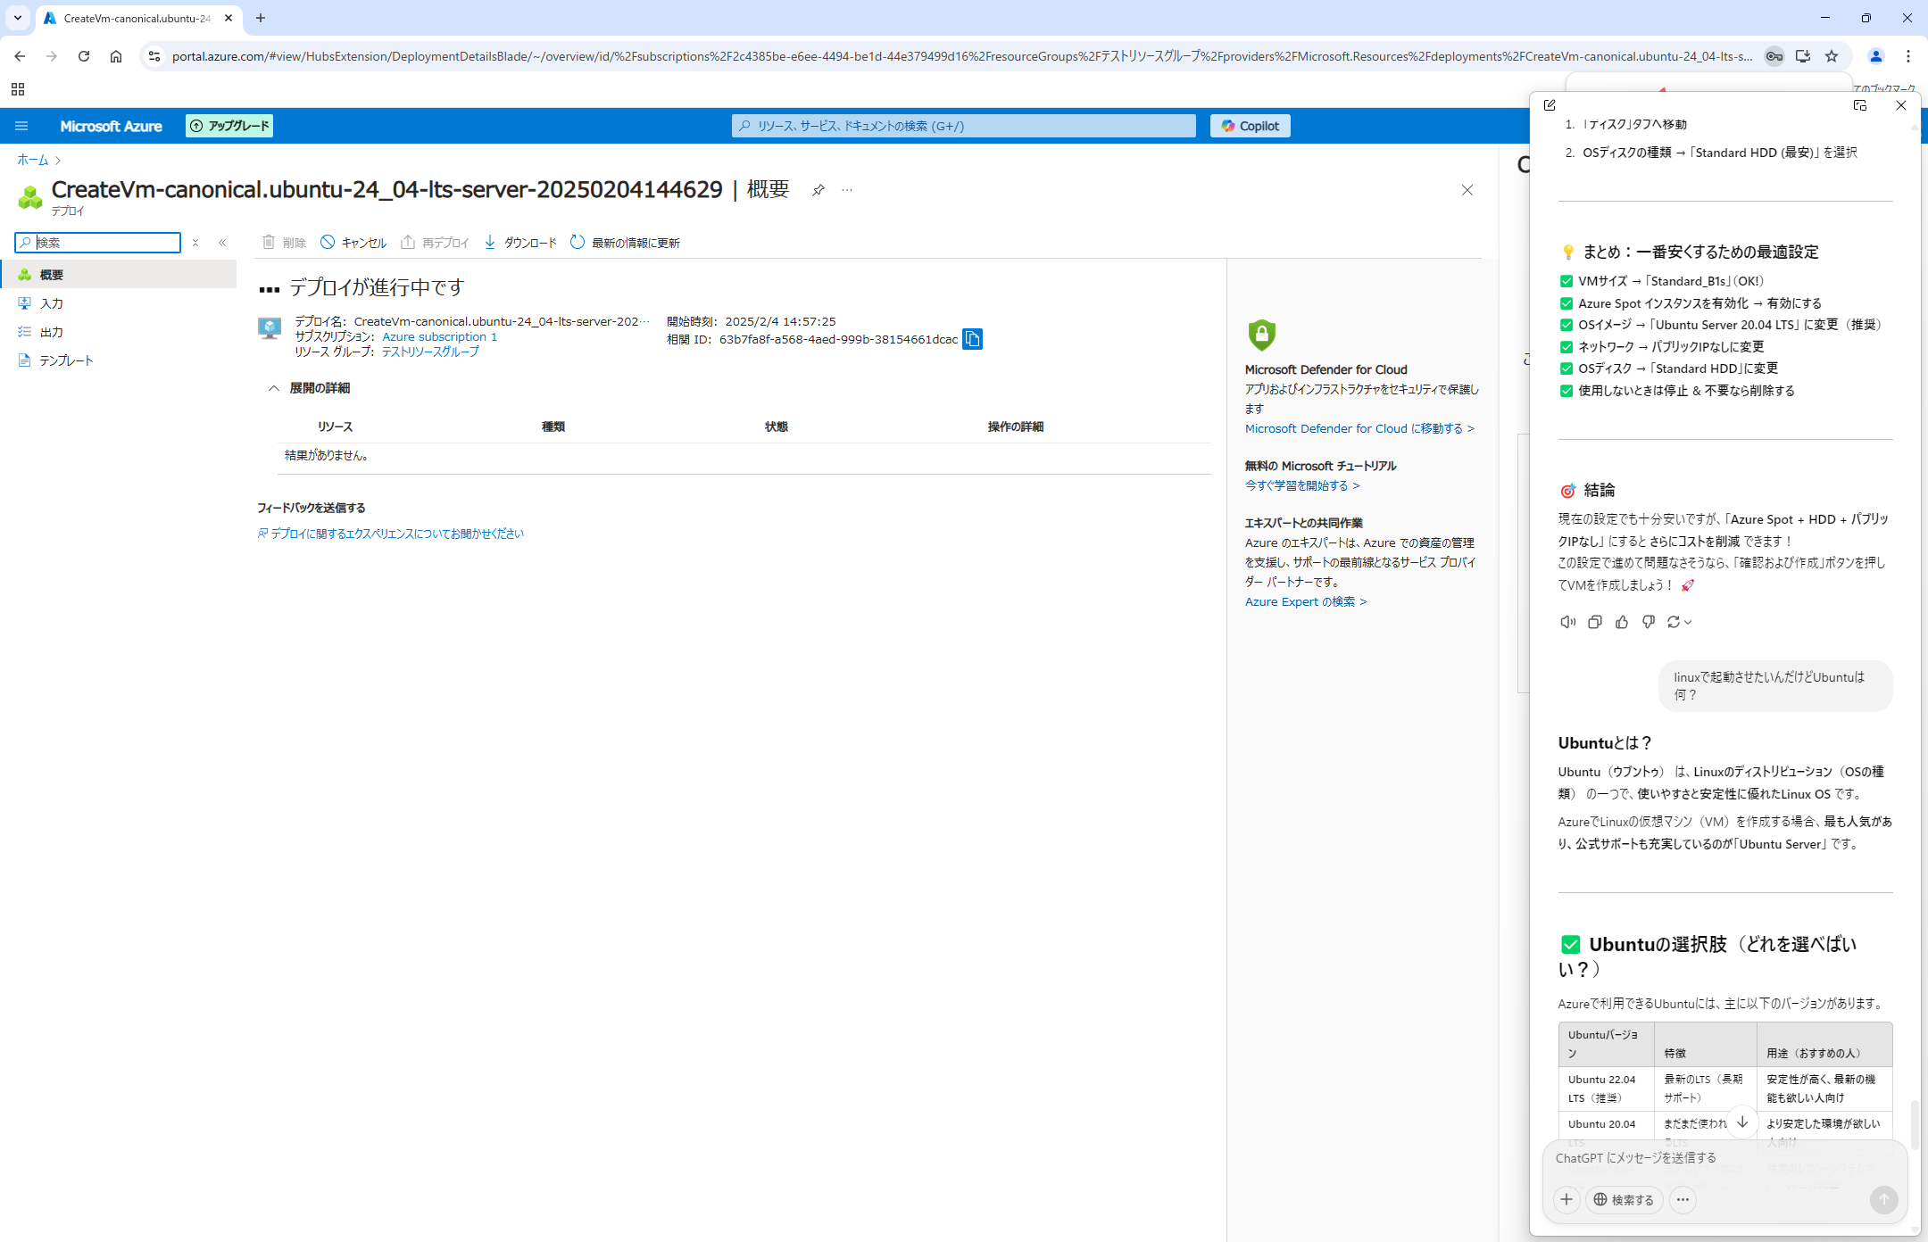

VMの様子

VMに接続する(VMがLinuxの時)
 | パブリックIPアドレスを取得する

 | PowerShellし下記を入力
 |  | ssh **ユーザ名**@パブリックIPアドレス |  |  | 覚えてれば簡単
 |  | *ここでは
 |  |  | ssh Ayato@4.222.216.17 | となる

VMに接続する(VMがWindowsの時)

